Add
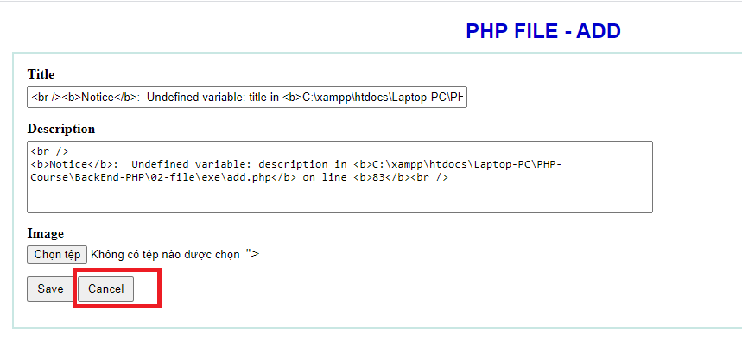

Khi ấn Cancel thì web chuyển về trang index.php => Phải dùng thư viện Jquerry vào PHP

<script type="text/javascript" src="js/jquery-1.10.2.min.js"></script> |  |  | Nhúng thư viện Jquary vào PHP

<script type="text/javascript">
$(document).ready(function(){ | => | Ktra xem Jquarry đã vào PHP chưa ?
$('#cancel-button').click(function(){
window.location = 'index.php';
});
});
</script>

Kéo file function.php chứa các hàm mình sử dụng vào file PHP
require_once 'functions.php';

